问题
 |  | 课后小练习

任务：
 | 在"D2:D12"区域设置数据有效性，仅允许输入2021年之后的日期。
 | 如果输入错误信息则弹出提示信息，标题为“错误”，错误信息为“请输入正确日期”，完成效果见右图

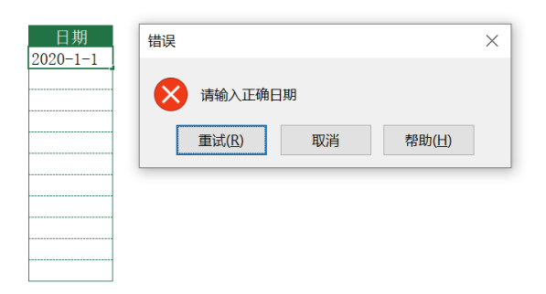
 |  | 日期

